Foglio1
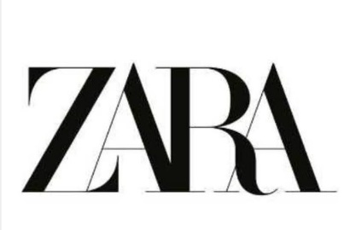 |  |  |  | STOCK KIDS
BK | PHOTO | ARTICOLO | DESCRIZIONE | NET WEIGHT | GROSS WEIGHT | MADE IN | HTS | COMPOSITION | TOTALE
1 | 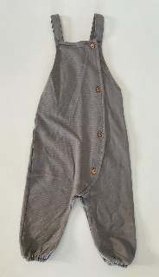 | 4805/567/922 | BABY BODY | 0,08 KGS | 0,10 KGS | TURKEY | 61102000 | 100% COTTON | 93
1 | 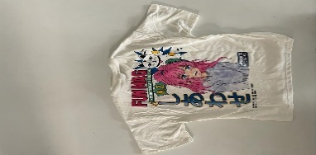 | 4805/723/712 | T-SHIRT | 0,08 KGS | 0,10 KGS | TURKEY | 61102000 | 100% COTTON | 132
1 | 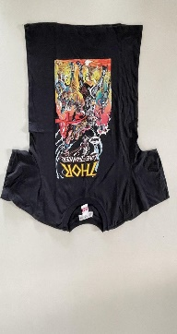 | 4805/764/898 | T-SHIRT | 0,08 KGS | 0,10 KGS | MOROCCO | 61102000 | 100% COTTON | 165
1 | 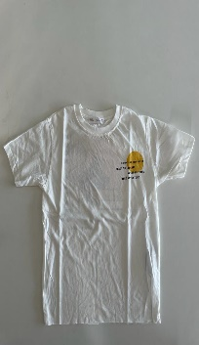 | 4805/712/712 | T-SHIRT | 0,1 KGS | 0,12 KGS | MOROCCO | 61099000 | 100%COTTON | 166
1 | 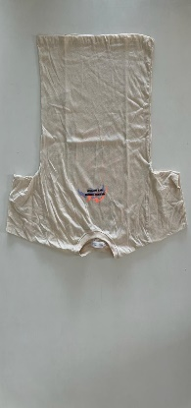 | 4805/775/710 | T-SHIRT | 0,1 KGS | 0,12 KGS | MOROCCO | 61099000 | 100%COTTON | 92
1 | 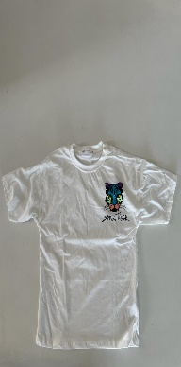 | 4805/709/712 | T-SHIRT | 0,1 KGS | 0,12 KGS | MOROCCO | 61099000 | 100%COTTON | 321
1 | 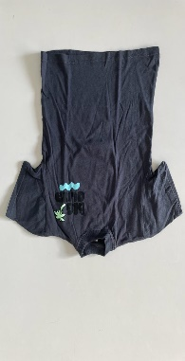 | 4805/701/712 | T-SHIRT | 0,08 KGS | 0,10 KGS | TURKEY | 61099000 | 100%COTTON | 73
1 | 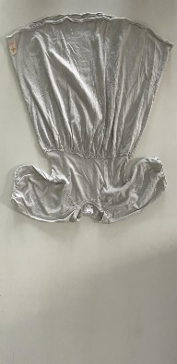 | 9006/691/406 | BABY GIRL DRESS | 0,08 KGS | 0,10 KGS | TURKEY | 61099000 | 100%COTTON | 47
1 | 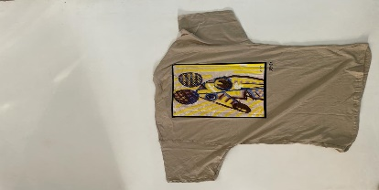 | 3337/588/800 | T-SHIRT | 0,1 KGS | 0,12 KGS | MOROCCO | 61099000 | 100%COTTON | 112
1 | 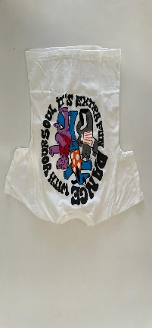 | 4805/717/707 | T-SHIRT | 0,1 KGS | 0,12 KGS | MAROCCO | 61099000 | 100% COTTON | 45
1 | 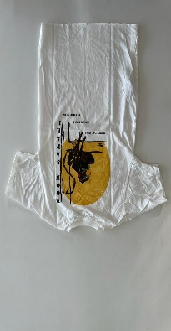 | 4805/555/250 | T-SHIRT | 0,1 KGS | 0,12 KGS | MAROCCO | 61099000 | 100% COTTON | 87
2 |  | 4805/569/707 | BABY GIRL DRESS | 0,08 KGS | 0,10 KGS | TURKEY | 61099000 | 100% COTTON | 91
2 | 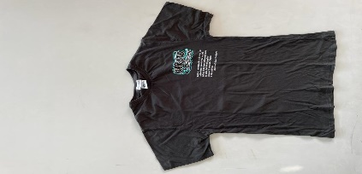 | 4805/722/800 | T-SHIRT | 0,1 KGS | 0,12 KGS | MAROCCO | 61102000 | 100% COTTON | 325
2 | 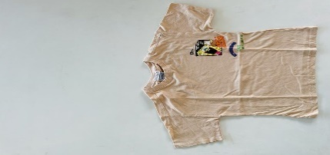 | 4805/731/710 | T-SHIRT | 0,1 KGS | 0,12 KGS | MAROCCO | 61102000 | 100% COTTON | 48
2 | 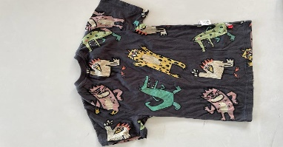 | 4805/543/800 | T-SHIRT | 0,1 KGS | 0,12 KGS | MAROCCO | 61102000 | 100% COTTON | 46
2 |  | 4805/571/506 | T-SHIRT | 0,1 KGS | 0,12 KGS | MAROCCO | 61102000 | 100% COTTON | 39
2 | 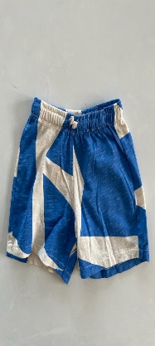 | 4805/805/712 | SHORT BABY | 0,09 KGS | 0,11 KGS | TURKEY | 61099000 | 100% COTTON | 14
2 |  | 4805/539/959 | BABY BODY | 0,08 KGS | 0,10 KGS | TURKEY | 61099000 | 100% COTTON | 50
2 | 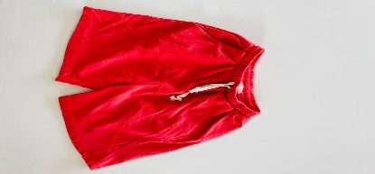 | 4805/760/600 | SHORT BABY | 0,09 KGS | 0,11 KGS | TURKEY | 61099000 | 100% COTTON | 41
2 | 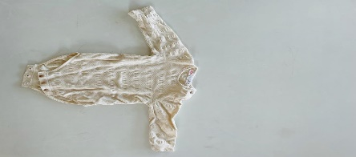 | 4805/565/959 | BABY BODY | 0,08 KGS | 0,10 KGS | TURKEY | 61099000 | 100% COTTON | 37
2 | 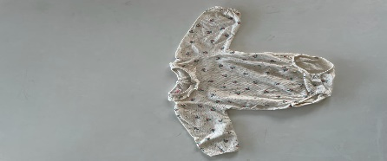 | 4805/541/959 | NEWBORN BODYSUIT | 0,08 KGS | 0,10 KGS | TURKEY | 61099000 | 100% COTTON | 37
2 | 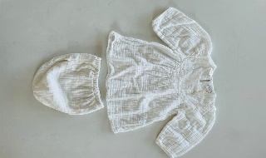 | 4805/553/959 | NEWBORN SUIT | 0,10 KGS | 0,12 KGS | TURKEY | 61099000 | 100% COTTON | 14
2 | 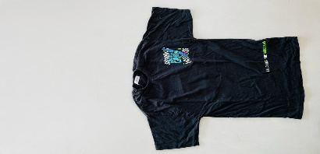 | 4805/577/912 | T-SHIRT | 0,1 KGS | 0,12 KGS | MAROCCO | 61102000 | 100% COTTON | 14
2 | 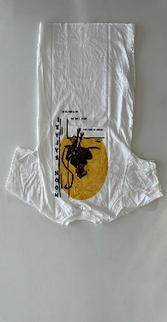 | 4805/715/800 | T-SHIRT | 0,1 KGS | 0,12 KGS | MAROCCO | 61102000 | 100% COTTON | 144
2 | 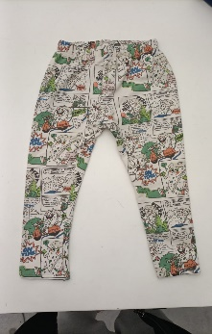 | 4805/559/712 | GIRL'S SHORTS | 0,09 KGS | 0,11 KGS | TURKEY | 61099000 | 100% COTTON | 24
3 | 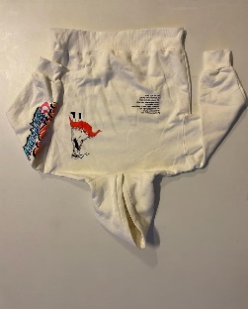 | 4805/779/712/07 | HOODED KOODED SWEATSHIRDT | 0,24KGS | 0.26KGS | MAROCCO |  | 100% COTTON | 407
4 | 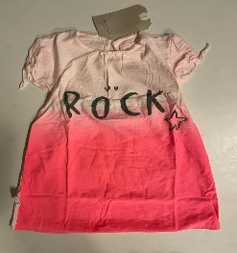 | 3335/710/250 | GIRL'S SWEATER | 0,08 KGS | 0,10 KGS | MAROCCO |  | 100% COTTON | 1473
4 | 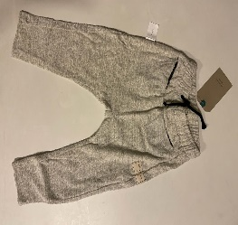 | 3338/141/715 | GIRL'S SWEATER | 0,09 KGS | 0,11 KGS | MAROCCO | 61099000 | 100% COTTON | 488
4 | 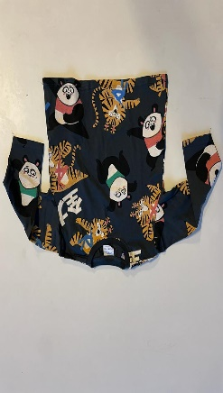 | 4805/574/800/36 | LONG SLEEVED T-SHIRT | 0,1 KGS | 0,12 KGS | MAROCCO | 61099000 | 100% COTTON | 172
5 | 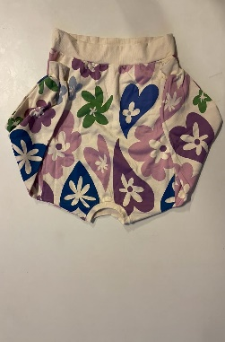 | 4805/712/14 | LONG SLEEVED T-SHIRT | 0,24KGS | 0.26KGS | MAROCCO | 61099000 | 100% COTTON | 264
5 | 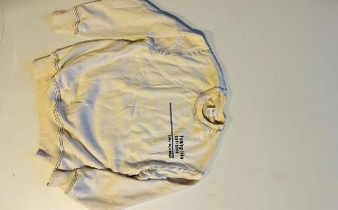 | 4805/772/712/10 | LONG SLEEVED T-SHIRT | 0,24KGS | 0.26KGS | MAROCCO | 61099000 | 100% COTTON | 120
5 | 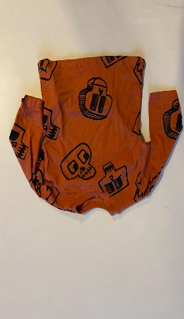 | 4805/589/652/24 | LONG SLEEVED T-SHIRT | 0,1 KGS | 0,12 KGS | MAROCCO | 61099000 | 100% COTTON | 91
5 | 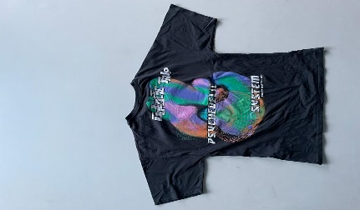 | 4805/777/807/13 | T-SHIRT | 0,1 KGS | 0,12 KGS | MAROCCO | 61102000 | 100% COTTON | 232
5 | 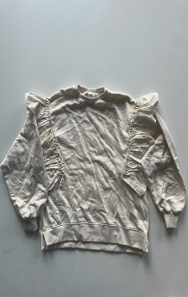 | 9006/650/712/08 | NEWBORN BODYSUIT | 0,24KGS | 0.26KGS | MAROCCO | 61099000 | 100% COTTON | 13
6 | 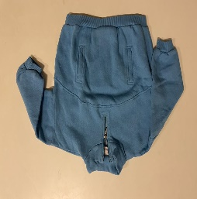 | 4805/558/427/36 | SWEATSHIRT | 0,24KGS | 0.26KGS | MAROCCO | 61099000 | 100% COTTON | 61
6 | 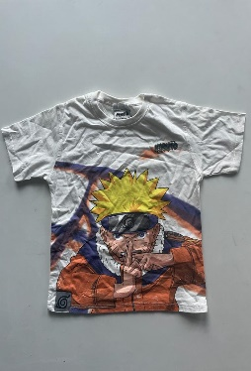 | 4805/764/07 | T-SHIRT | 0,1 KGS | 0,12 KGS | MAROCCO | 61102000 | 100% COTTON | 267
6 | 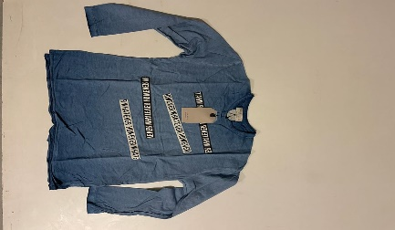 | 0371/775/430 | NEWBORN BODYSUIT | 0,1 KGS | 0,12 KGS | PORTOGALLO | 61099000 | 100% COTTON | 198
6 | 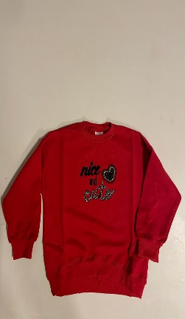 | 9007/749/600 | SWEATER | 0,24KGS | 0.26KGS | MAROCCO | 61099000 | 100% COTTON | 150
6 | 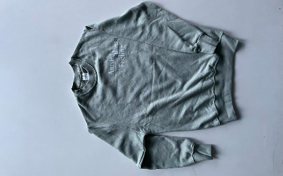 | 4805/772/982/12 | LONG SLEEVED T-SHIRT | 0,24KGS | 0.26KGS | MAROCCO | 61099000 | 100% COTTON | 81
6 | 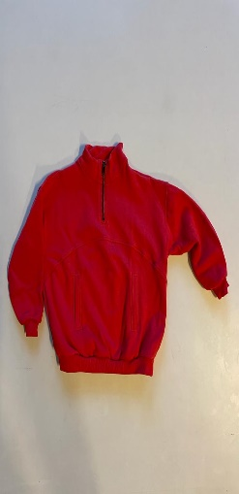 | 4805/558(609/18 | FLEECE SWEATSHIRT | 0,24KGS | 0.26KGS | MAROCCO | 61099000 | PILE | 41
6 | 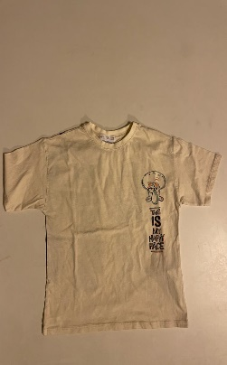 | 4805/701/14 | T-SHIRT | 0,1 KGS | 0,12 KGS | MAROCCO | 61102000 | 100% COTTON | 11
 |  |  |  |  |  |  |  | TOTALE CAPI | 6326

